工作表1
2015年中国慈善组织慈善排行榜
一、地图（各省慈善组织数量分布） | 数据 | 二、饼状图（各组织类型分布） |  | 数据 | （总计4045） | 三、柱状图（行业分布） | （各领域慈善组织数量） |  | 四、折线图（捐款年收入发展趋势） |  | （万元）
浙江 | 139 |  | 基金会 | 2154 | 53.30% | 人类服务 |  | 1205 | 一月 | 147690
北京 | 375 |  | 社会团体 | 1290 | 31.90% | 教育 |  | 1111 | 二月 | 9501
安徽 | 39 |  | 民办非企业 | 491 | 12.10% | 医疗 |  | 526 | 三月 | 47891
天津 | 166 |  | 免登记团体 | 3 | 0.30% | 减灾与救灾 |  | 486 | 四月 | 86179
辽宁 | 104 |  | 事业单位 | 53 | 1.30% | 扶贫与发展 |  | 646 | 五月 | 137863
内蒙古自治区 | 134 |  | 企业 | 10 | 0.10% | 生态环境 |  | 215 | 六月 | 90551
福建 | 69 |  | 其他 | 44 | 1.10% | 科技 |  | 233 | 七月 | 113397
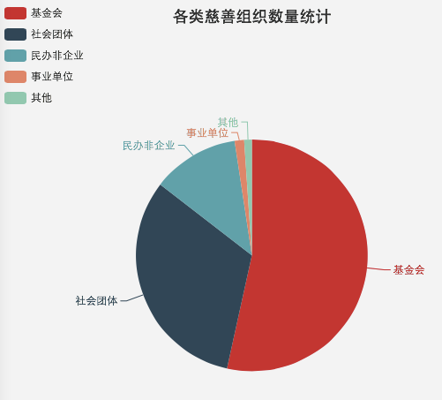
河北 | 84 |  |  |  |  | 文化 |  | 342 | 八月 | 42788
吉林 | 85 |  |  |  |  | 体育 |  | 94 | 九月 | 72405
江西 | 32 |  |  |  |  | 法律救援 |  | 137 | 十月 | 114392
山西 | 78 |  |  |  |  | 公用事业 |  | 132 | 十一月 | 37608
黑龙江 | 83 |  |  |  |  | 社区发展 |  | 284 | 十二月 | 162514
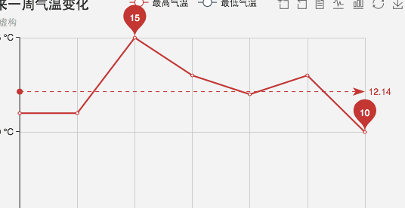
山东 | 61 |  |  |  |  | 国际交流 |  | 163
上海 | 93 |  |  |  |  | 志愿服务 |  | 382
江苏 | 647 |  |  |  |  | 人口与性别 |  | 138
河南 | 90 |  |  |  |  | 就业服务 |  | 168
湖北 | 45 |  |  |  |  | 公益慈善与行业发展 |  | 286
湖南 | 84 |  |  |  |  | 其他 |  | 267
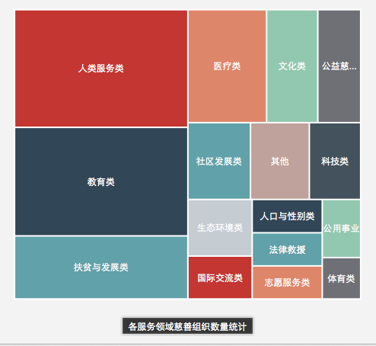
云南 | 35
广东 | 353
西藏自治区 | 19
海南 | 9
陕西 | 107
甘肃 | 238
广西壮族自治区 | 26
海南 | 9
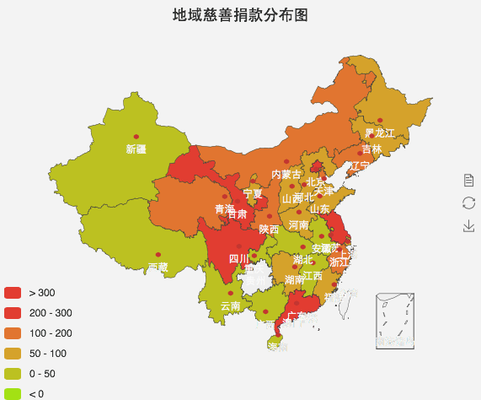
重庆 | 26
青海 | 124
四川 | 233
宁夏自治区 | 8
贵州 | 37
新疆 | 41

